FORM NAV
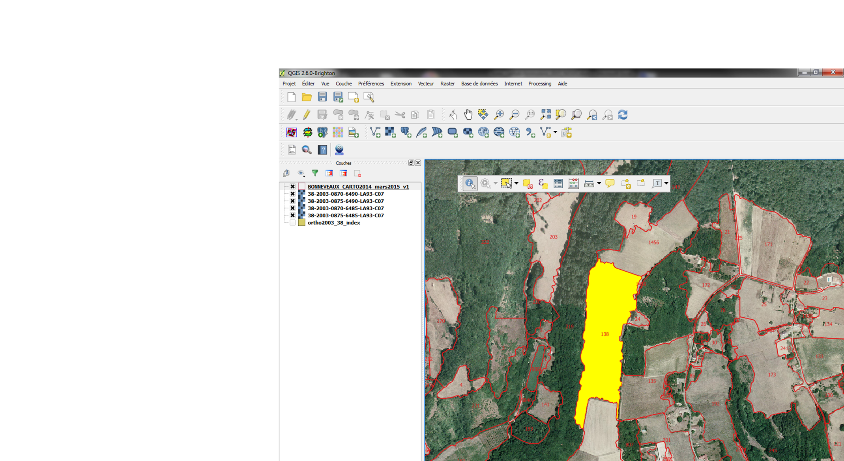
SAISIE ET RENSEIGNEMENT DES UVC CarHAB

 | 1 |  | 2
SAISIE
ATTRIBUTS
DESCRIPTION
UVC
SAISIE
ATTRIBUTS
PHYTO
UVC

 |  | 3
SAISIE
MAJ
UVC

MANIPULATION
GEOMETRIQUE
DES UVC
EXPORT DES DONNEES AU FSD CarHAB

1_FORM_CARACT_UVC
SAISIE ATTRIBUTS DE DESCRIPTION DE L'UVC / [FICHIER St_UniteCarto_Description]

ID_UVC | ORG_C_UVC | AUT_C_UVC | DATE_C_UVC | ECH_L_UVC | OBJ_L_UVC | LARG_LIN | LONG_LIN | CAL_SURF | SURF_UVC | MODE_C_UVC | OBS_C_UVC | RMQ1_UVC
Identifiant unique de l'UVC | Organisme de caractérisation de l'UVC | Auteur de caractérisation de l'UVC | Date de caractérisation de l'UVC | Echelle de levée cartographique de l'UVC | Type d'objet | Largeur en mètre d'une UVC représentée en linéaire | Longeur en mètre d'une UVC représentée en linéaire | Mode calcul de la surface de l'UVC | Surface de l'UVC (en m2) | Mode de caractérisation de l'UVC | Précision sur le mode d'observation de la végétation
1 | CBNA | SANZ THOMAS | 07/03/2015 | 1/2500 | Polygone |  |  | Calcul de surface SIG | 15000.00 | IN_SITU | Obs.de la végétation depuis sa périphérie | propriété privée
2 | CBNA | SANZ THOMAS | 12/03/2015 | 1/10000 | Point |  |  | Estimé | 5000.00 | IN_SITU | Obs. par extrapolation avec mobilisation de données existantes
3 | CBNA | SANZ THOMAS | 17/03/2015 | 1/2500 | Ligne | 25 | 200 | Calculé à partir de la largeur et longueur du linéaire | 5000.00 | EX_SITU | Obs. par extrapolation avec mobilisation de données existantes
4 | CBNA | SANZ THOMAS | 15/03/2015 | 1/15000 | Polygone |  |  | Calcul de surface SIG | 12000.00 | IN_SITU | Obs. de la végétation à la jumelle | observation sur versant opposé
5 | CBNA | SANZ THOMAS | 17/03/2015 | 1/15000 | Polygone |  |  | Calcul de surface SIG | 12000.00 | EX_SITU | Obs. par extrapolation avec mobilisation de données existantes
6 | CBNA | PACHE GILLES | 24/03/2015 | 1/10000 | Point |  |  | Estimé | 5500.00 | EX_SITU | Obs. par extrapolation experte
7 | CBNA | SANZ THOMAS |  | 1/10000 | Polygone |  |  | Calcul de surface SIG | 8500.00 | IN_SITU | Obs. de la végétation depuis l'intérieur
 |  |  | 27/03/2015 |  |  |  |  |  | 0.00
 |  |  | 25/03/2015 |  |  |  |  |  | 0.00
 |  |  | 24/03/2015 |  |  |  |  |  | 0.00

SAISIE
ATTRIBUTS
SYMPHYTO
UVC

2_FORM_SIGMAFACIES
SAISIE DES ATTRIBUTS SYMPHYTOSOCIOLOGIQUES PAR UVC / [FICHIER St_CompoSigmaFacies]

 |  | NB : permettre l'attribution de 1 à n SIGMAFACIES par UVC. Pour ces cas, il faudra gérer les totaux de recouvrement par syntaxons dans l'UVC.

ID_UVC | OBJ_L_UVC | SIGMAFACIES | TYPESIGMAFACIES | TYPICITEFACIES | SERIE | CONFIANCESERIE | SYNTAX1 | SYNTAX_C1 | SYNTAX2 | SYNTAX_C2 | SYNTAX3 | SYNTAX_C3 | RMQ2_UVC
Identifiant unique de l'UVC | Objet de levé de l'UVC | Sigmafacies observés dans l'UVC (1 à n à confirmer) | Type du facies | Typicité du facies par rapport à ce qui est indiqué dans les catalogues | Série de rattachement du sigmafacies | Niveau de confiance dans la détermination de la série ou géosérie | Syntaxon 1 | Recouvrement syntaxon 1 (en %) | Syntaxon 2 | Recouvrement syntaxon 2 (en %) | Syntaxon 3 | Recouvrement syntaxon 3 (en %) | Remarque phyto
1 | Polygone | Sigmacies 1 | 1-Prairial | Typique | Série 1 |  | Adenostylion alliariae | 20 | Alnion glutinosae | 40 | Violion caninae | 40 | habitat HIC
2 | Point | Sigmacies 3 | 1.2.1-Prairial maigre fauché | Non Typique | Série 3 |  | Alnion viridis | 70 | 0 | 0 | 0 | 0
3 | Ligne | Geosigmafacies 1 | 1.7-Bocager | Typique | Néant |  | Juniperion nanae | 50 | Corylo avellanae-Populion tremulae | 50 | 0 | 0 | stations à orchis carhab
4 | Polygone | Sigmafacies non présent dans le catalogue | A renseigner | Non Typique | A renseigner |  | A renseigner | A renseigner | A renseigner | A renseigner | A renseigner | A renseigner
5 | Polygone | Sigmafacies particulier | 0-A renseigner | Typique | Non déterminée |  | A renseigner | 100 | 0 | 0 | 0 | 0
6 | Point | Non concerné par un sigmafacies | 0-Néant | Néant | A renseigner |  | A renseigner | A renseigner | A renseigner | A renseigner | A renseigner | A renseigner | dalle rocheuse à sedum
7 | Polygone | Sigmafacies particulier | 0-A renseigner | Néant | Non déterminée |  | A renseigner | 100 | 0 | 0 | 0 | 0 | UVC en maïs
0 | 0
0 | 0
0 | 0
SAISIE
ATTRIBUTS
DESCRIPTION
UVC

3_FORM_MAJ_UVC
SAISIE ATTRIBUTS DE MAJ DE L'UVC

ID_UVC | DATE_M_UVC | ORG_M_UVC | AUT_M_UVC
Identifiant unique de l'UVC | Date de mise à jour de l'UVC | Organisme de mise à jour de l'UVC | Auteur de mise à jour de l'UVC
1 | 18/03/2015 | CBNA | ISENMANN MARC
2 | 10/03/2015 | CBNA | ISENMANN MARC
3 | 17/03/2015 | CBNA | ISENMANN MARC
4 | 22/03/2015 | CBNA | ISENMANN MARC
5 | 17/03/2015 | CBNA | ISENMANN MARC
6 | 17/03/2015 | CBNMC | COLIN HOSTEIN
7 | 10/03/2015
0 | 19/03/2015
0 | 18/03/2015
0 | 03/03/2015

RETOUR
DEBUT

